Chi tiết địa chất
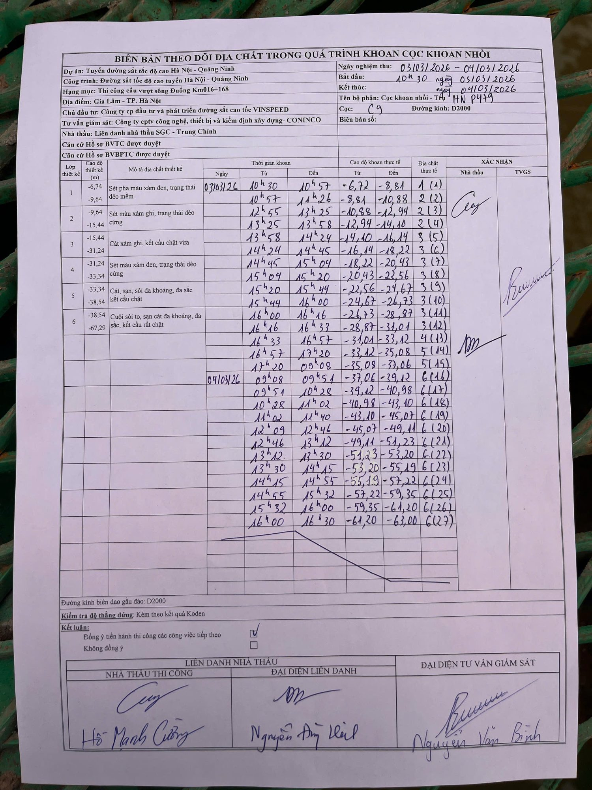
Dự án | Tuyến đường sắt tốc độ cao Hà Nội - Quảng Ninh
Hạng mục | Thi công cầu vượt sông Đuống Km016+168
Tên bộ phận | Cọc khoan nhồi - Trụ HN P479
Số hiệu cọc | C9
Biên bản số
Đường kính | D2000
Bắt đầu thi công | 10:30 03/03/2026
Kết thúc thi công | 16:30 04/03/2026

Địa chất TT | Đường kính | Mô tả lớp thiết kế | Từ (h) | Đến (h) | Cao độ từ | Cao độ đến | T.Gian (h) | Dài (m) | V (m/h) | Ghi chú
1 | D2000 | Sét pha màu xám đen, trạng thái dẻo mềm | 10h30 03/03/2026 | 10h57 03/03/2026 | -6.72 | -8.81 | 0.45 | 2.09 | 4.64 | (1)
2 | D2000 | Sét pha màu xám đen, trạng thái dẻo mềm | 10h57 03/03/2026 | 11h26 03/03/2026 | -8.81 | -10.88 | 0.48 | 2.07 | 4.28 | (2)
2 | D2000 | Sét màu xám ghi, trạng thái dẻo cứng | 12h55 03/03/2026 | 13h25 03/03/2026 | -10.88 | -12.94 | 0.5 | 2.06 | 4.12 | (3)
2 | D2000 | Sét màu xám ghi, trạng thái dẻo cứng | 13h25 03/03/2026 | 13h58 03/03/2026 | -12.94 | -14.1 | 0.55 | 1.16 | 2.11 | (4)
3 | D2000 | Cát xám ghi, kết cấu chặt vừa | 13h58 03/03/2026 | 14h24 03/03/2026 | -14.1 | -16.14 | 0.43 | 2.04 | 4.71 | (5)
3 | D2000 | Cát xám ghi, kết cấu chặt vừa | 14h24 03/03/2026 | 14h45 03/03/2026 | -16.14 | -18.22 | 0.35 | 2.08 | 5.94 | (6)
3 | D2000 | Sét màu xám đen, trạng thái dẻo cứng | 14h45 03/03/2026 | 15h04 03/03/2026 | -18.22 | -20.43 | 0.32 | 2.21 | 6.98 | (7)
3 | D2000 | Sét màu xám đen, trạng thái dẻo cứng | 15h04 03/03/2026 | 15h20 03/03/2026 | -20.43 | -22.56 | 0.27 | 2.13 | 7.99 | (8)
3 | D2000 | Cát, sạn, sỏi đa khoáng, đa sắc kết cấu chặt | 15h20 03/03/2026 | 15h44 03/03/2026 | -22.56 | -24.67 | 0.4 | 2.11 | 5.28 | (9)
3 | D2000 | Cát, sạn, sỏi đa khoáng, đa sắc kết cấu chặt | 15h44 03/03/2026 | 16h00 03/03/2026 | -24.67 | -26.73 | 0.27 | 2.06 | 7.72 | (10)
3 | D2000 | Cuội sỏi to, sạn cát đa khoáng, đa sắc, kết cấu rất chặt | 16h00 03/03/2026 | 16h16 03/03/2026 | -26.73 | -28.87 | 0.27 | 2.14 | 8.03 | (11)
3 | D2000 | Cuội sỏi to, sạn cát đa khoáng, đa sắc, kết cấu rất chặt | 16h16 03/03/2026 | 16h33 03/03/2026 | -28.87 | -31.01 | 0.28 | 2.14 | 7.55 | (12)
4 | D2000 | Cuội sỏi to, sạn cát đa khoáng, đa sắc, kết cấu rất chặt | 16h33 03/03/2026 | 16h57 03/03/2026 | -31.01 | -33.12 | 0.4 | 2.11 | 5.27 | (13)
5 | D2000 | Cuội sỏi to, sạn cát đa khoáng, đa sắc, kết cấu rất chặt | 16h57 03/03/2026 | 17h20 03/03/2026 | -33.12 | -35.08 | 0.38 | 1.96 | 5.11 | (14)
5 | D2000 | Cuội sỏi to, sạn cát đa khoáng, đa sắc, kết cấu rất chặt | 17h20 03/03/2026 | 09h08 04/03/2026 | -35.08 | -37.06 | 15.8 | 1.98 | 0.13 | (15)
6 | D2000 | Cuội sỏi to, sạn cát đa khoáng, đa sắc, kết cấu rất chặt | 09h08 04/03/2026 | 09h51 04/03/2026 | -37.06 | -39.12 | 0.72 | 2.06 | 2.87 | (16)
6 | D2000 | Cuội sỏi to, sạn cát đa khoáng, đa sắc, kết cấu rất chặt | 09h51 04/03/2026 | 10h28 04/03/2026 | -39.12 | -40.98 | 0.62 | 1.86 | 3.02 | (17)
6 | D2000 | Cuội sỏi to, sạn cát đa khoáng, đa sắc, kết cấu rất chặt | 10h28 04/03/2026 | 11h02 04/03/2026 | -40.98 | -43.1 | 0.57 | 2.12 | 3.74 | (18)
6 | D2000 | Cuội sỏi to, sạn cát đa khoáng, đa sắc, kết cấu rất chặt | 11h02 04/03/2026 | 11h40 04/03/2026 | -43.1 | -45.07 | 0.63 | 1.97 | 3.11 | (19)
6 | D2000 | Cuội sỏi to, sạn cát đa khoáng, đa sắc, kết cấu rất chặt | 12h09 04/03/2026 | 12h46 04/03/2026 | -45.07 | -49.11 | 0.62 | 4.04 | 6.55 | (20)
6 | D2000 | Cuội sỏi to, sạn cát đa khoáng, đa sắc, kết cấu rất chặt | 12h46 04/03/2026 | 13h12 04/03/2026 | -49.11 | -51.23 | 0.43 | 2.12 | 4.89 | (21)
6 | D2000 | Cuội sỏi to, sạn cát đa khoáng, đa sắc, kết cấu rất chặt | 13h12 04/03/2026 | 13h30 04/03/2026 | -51.23 | -53.2 | 0.3 | 1.97 | 6.57 | (22)
6 | D2000 | Cuội sỏi to, sạn cát đa khoáng, đa sắc, kết cấu rất chặt | 13h30 04/03/2026 | 14h15 04/03/2026 | -53.2 | -55.19 | 0.75 | 1.99 | 2.65 | (23)
6 | D2000 | Cuội sỏi to, sạn cát đa khoáng, đa sắc, kết cấu rất chặt | 14h15 04/03/2026 | 14h55 04/03/2026 | -55.19 | -57.22 | 0.67 | 2.03 | 3.05 | (24)
6 | D2000 | Cuội sỏi to, sạn cát đa khoáng, đa sắc, kết cấu rất chặt | 14h55 04/03/2026 | 15h32 04/03/2026 | -57.22 | -59.35 | 0.62 | 2.13 | 3.45 | (25)
6 | D2000 | Cuội sỏi to, sạn cát đa khoáng, đa sắc, kết cấu rất chặt | 15h32 04/03/2026 | 16h00 04/03/2026 | -59.35 | -61.2 | 0.47 | 1.85 | 3.96 | (26)
6 | D2000 | Cuội sỏi to, sạn cát đa khoáng, đa sắc, kết cấu rất chặt | 16h00 04/03/2026 | 16h30 04/03/2026 | -61.2 | -63 | 0.5 | 1.8 | 3.6 | (27)

ẢNH BIÊN BẢN GỐC

